Sheet1
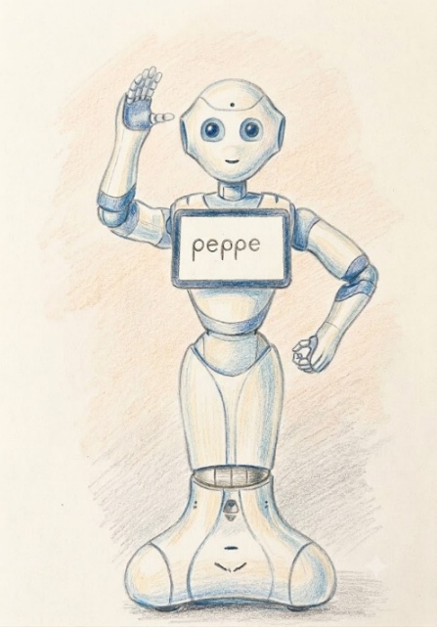

あなたが思い浮かべる「人型ロボット」はなんですか？

こんな感じでしょうか？

かわいくて仲良くなれそうです。

重いもの持ってくれるだろうし、お茶出してくれそうだし

一緒にいるとラクできて、楽しい生活ができそうですよね。



 | 拙者の場合、これを真っ先に思い浮かべます。

 | 「ターミネータ2」のT-1000です。

 | 彼がいると、気まぐれに液体窒素（注1）になったり、臨機応変に形を変えたり（注2）、ガンダで追いかけてきたり（注3）と

 | と悲惨な毎日になりそうです。

 | なんか、なんもしてないのに追いかけてきそうじゃないですか？よくわかんないけど。

 | （ちなみに、液体窒素が何かはしりません。食べれないことだけはわかります。）

（注1）T-1000は液体窒素でできている | （注2）真っ二つに割れてみたりする。その後もどる | （注3）人間の温度を感じたら追いかけてくる

